상품제안서
사피아노 목걸이형 카드지갑 | 상품코드: F03343

 |  |  |  |  |  |  | 02-412-0044 | www.easy1.co.kr
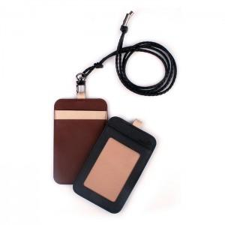

【상세/제작정보】 | ※불박 인쇄(최소수량이하 주문시 별도비용이 추가됩니다) ※카라비나형 고리 변경시 +400원 컬러인쇄가능합니다.

【인쇄/포장옵션】 | 불박, 풀칼라 / 포장지포장

【공급단가】 | 수량 | 100~ | 300~ | 500~ | 1,000~ | 3,000~
*VAT별도 | 단가 | 5,480원 | 5,290원 | 5,110원 | 4,920원 | 4,740원

【상품 URL】 | https://dev.easy1.co.kr:443/src/goods_detail.php?gdno=3343

